Minis
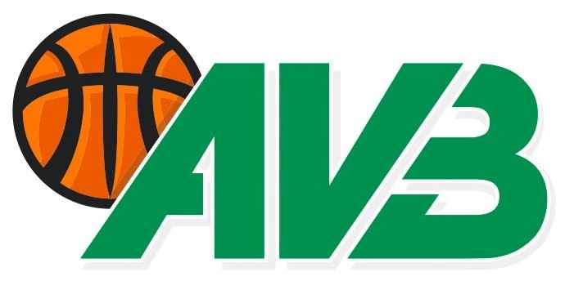
Formulaire 07-01 Inscriptions des équipes minis Basket
 |  |  |  |  |  |  |  | OUI
 |  |  |  |  |  |  |  | NON

 |  |  |  |  | CLUB :
 |  |  |  |  | SAISON :

Inscription d'une équipe |  |  |  |  | NOM DE L'EQUIPE :

Un formulaire par équipe

Ceci, afin de nous permettre de savoir quels clubs ont des équipes U8, U10 et U12
Les inscriptions définitives se feront avant chaque tournoi.

CATEGORIE : |  | U8 |  |  | Couleur officielle:
 |  | U10
 |  | U12

Merci d'indiquer le niveau des joueurs.

 | Fort: |  |  | Filles:

 | Moyen: |  |  | Mixtes:

 | Débutant: |  |  | Garçons:

Titre : |  | Responsable de l'équipe |  |  |  | Titre : | Entraîneur
Nom : |  |  |  |  |  | Nom :
Prénom : |  |  |  |  |  | Prénom :
Rue : |  |  |  |  |  | Rue :
Localité : |  |  |  |  |  | Localité :

Portable : |  |  |  |  |  | Portable :
Courriel : |  |  |  |  |  | Courriel :

Dates prévues pour les tournois :
 | Tournois U8 - U10 - U12 débutant - U12 moyen
 | Les dimanches :

 | 2021-10-03 |  | U12 Uniquement
 | 2021-11-14
 | 2021-12-05
 | 2022-01-23
 | 2022-03-13
 | 2022-04-03
 | 2022-05-22

Les dates des tournois pour la catégorie U12 compétition seront transmises ultérieurement.

Formulaire complété par:

Lieu et date:

Ce document est à transmettre UNIQUEMENT par courriel à l'adresse de l'AVB et au responsable du calendrier.
Seuls les formulaires dûment complétés et parvenus dans les délais seront pris en considération.

